Лист1
БП | Блок стратегии
Этикирование | Повышение производительности обработки фулфилмента
2. | Текущая ситуация
 | Для этикирования продуктов малых формфакторов мы используем этикетку размера 25*40
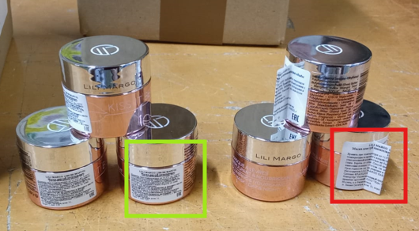
 | Наносим флажком со сложным сложением, что при товародвижении приводит к потере и порче этикетки ( для малый и круглых формфакторов)
 | Предложение:
 | Для этикирования продуктов малых формфакторов использовать этикетку размера 17*24
 | При этом мы не теряем товарный вид, получаем целостный объем информации для потрбителя и избегаем дефиктуры при отсутствии описания
 | согласно ТР ТС 009/2011 , не ограничиваются размеры шрифта и размера этикетки
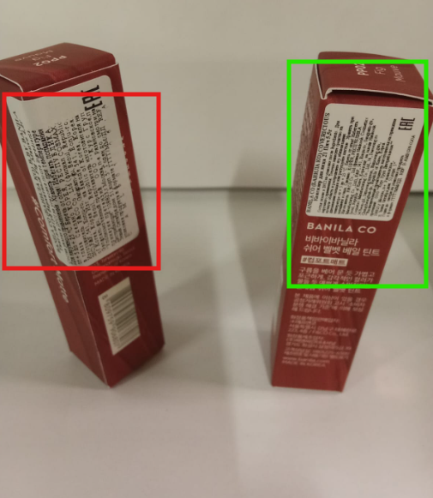
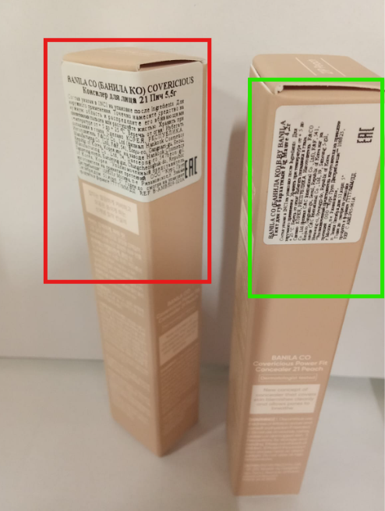
 | Маркирование парфюмерно-косметической продукции проводится путем нанесения информации для потребителя в виде надписей, цифровых, цветовых и графических обозначений на потребительскую тару, этикетку, ярлык с учетом требований к маркировке, указанных в приложениях 2, 3, 4, 5. Если к парфюмерно-косметической продукции есть сопроводительная информация (ярлык), то на продукцию наносится графический знак в виде кисти руки на открытой книге (приложение 11)
 | Решение:
 | Обсудить с КД предложение по смене размера этикетки на малые формы

